100 epoches
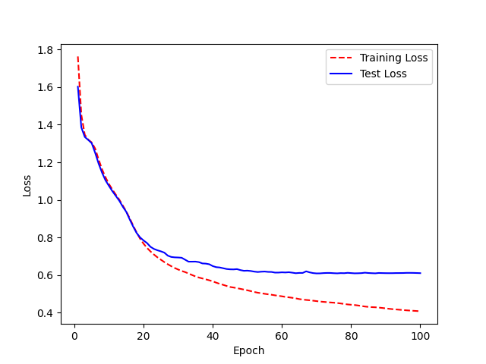
Epoch | WER
0 | 4.2993106927 |  | 100 epoches
1 | 3.7426497995
2 | 3.4777502754
3 | 3.3891086504
4 | 2.2495875915
5 | 2.0463835246
6 | 1.7233366341
7 | 1.4479053013
8 | 1.3467739634
9 | 1.3298476842
10 | 1.3229810482
11 | 1.277877627
12 | 1.2729977288
13 | 1.2337739309
14 | 1.2627972401
15 | 1.2058518648
16 | 1.1034212211
17 | 1.1416309074
18 | 1.1116650137
19 | 1.0060492892 | WER: 91%
20 | 1.0044453147
21 | 1.0142231555
22 | 1.0425703812
23 | 1.0751222273
24 | 1.0628460106
25 | 1.0705825588
26 | 1.0835299803
27 | 0.98915802276
28 | 1.0144502271
29 | 1.056791013
30 | 1.0714931956
31 | 1.104673219
32 | 1.0024431526
33 | 1.0399851945
34 | 1.0819955737
35 | 1.0339865964
36 | 1.0337086575
37 | 1.0093604199
38 | 0.9686844602
39 | 1.0147517895
40 | 1.018145198
41 | 0.97143832329
42 | 0.95175583447
43 | 0.92834957946
44 | 0.95326759442
45 | 0.96504124507
46 | 1.0055002615
47 | 1.0006270949
48 | 0.98350127587
49 | 0.96783219415
50 | 1.0177688024
51 | 1.0195929625
52 | 1.0110453467
53 | 0.97247347898
54 | 0.98162446239
55 | 0.98266998036
56 | 0.96936921571
57 | 0.99276025591
58 | 1.0075927849
59 | 0.97217747589
60 | 0.94521424195
61 | 0.91570928704
62 | 0.91725275719
63 | 0.91648637907
64 | 0.92533529925
65 | 0.94489481423
66 | 0.96596840556
67 | 0.98339063127
68 | 0.96390234391
69 | 0.96045010332
70 | 0.94726940736
71 | 0.92721543137
72 | 0.89021911678
73 | 0.89974332523
74 | 0.8941430478
75 | 0.86911771162
76 | 0.86682005606
77 | 0.88967539151
78 | 0.93346731187
79 | 0.89987684264
80 | 0.90114722285
81 | 0.90631746497
82 | 0.90324650438
83 | 0.93893813539
84 | 0.92767193384
85 | 0.91689102608
86 | 0.94392359452
87 | 0.90831492119
88 | 0.93439901031
89 | 0.97090766867
90 | 0.95326519428
91 | 0.94170317633
92 | 0.9436719893
93 | 0.9604984623
94 | 0.91381975494
95 | 0.89979584601
96 | 0.91463755076
97 | 0.89606273754
98 | 0.90336497446
99 | 0.91072252242
<__main__.DisplayOutputs object at 0x7fe956d0d0a0> | 0.91072252242
<__main__.DisplayOutputs object at 0x7fe956d0d0a0> | 0.92070337773
<__main__.DisplayOutputs object at 0x7fe956d0d0a0> | 0.93945528909
<__main__.DisplayOutputs object at 0x7fe956d0d0a0> | 0.91151420731
<__main__.DisplayOutputs object at 0x7fe956d0d0a0> | 0.91468473053
<__main__.DisplayOutputs object at 0x7fe956d0d0a0> | 0.87900881113
<__main__.DisplayOutputs object at 0x7fe956d0d0a0> | 0.89246410213
<__main__.DisplayOutputs object at 0x7fe956d0d0a0> | 0.91976302276
<__main__.DisplayOutputs object at 0x7fe956d0d0a0> | 0.90063423868
<__main__.DisplayOutputs object at 0x7fe956d0d0a0> | 0.88784928457
<__main__.DisplayOutputs object at 0x7fe956d0d0a0> | 0.88689288298
<__main__.DisplayOutputs object at 0x7fe956d0d0a0> | 0.92263681216
<__main__.DisplayOutputs object at 0x7fe956d0d0a0> | 0.95503504328
<__main__.DisplayOutputs object at 0x7fe956d0d0a0> | 0.91816517253
<__main__.DisplayOutputs object at 0x7fe956d0d0a0> | 0.92468453885
<__main__.DisplayOutputs object at 0x7fe956d0d0a0> | 0.88332264137
<__main__.DisplayOutputs object at 0x7fe956d0d0a0> | 0.89813336266
<__main__.DisplayOutputs object at 0x7fe956d0d0a0> | 0.9135862471
<__main__.DisplayOutputs object at 0x7fe956d0d0a0> | 0.87289638421
<__main__.DisplayOutputs object at 0x7fe956d0d0a0> | 0.94487523412
<__main__.DisplayOutputs object at 0x7fe956d0d0a0> | 0.98384463099
<__main__.DisplayOutputs object at 0x7fe956d0d0a0> | 0.92570119545
<__main__.DisplayOutputs object at 0x7fe956d0d0a0> | 0.90934034273
<__main__.DisplayOutputs object at 0x7fe956d0d0a0> | 0.93099796304
<__main__.DisplayOutputs object at 0x7fe956d0d0a0> | 0.91521412043
<__main__.DisplayOutputs object at 0x7fe956d0d0a0> | 0.88807910032
<__main__.DisplayOutputs object at 0x7fe956d0d0a0> | 0.88130193015
<__main__.DisplayOutputs object at 0x7fe956d0d0a0> | 0.90506935411
<__main__.DisplayOutputs object at 0x7fe956d0d0a0> | 0.87636235791
<__main__.DisplayOutputs object at 0x7fe956d0d0a0> | 0.9024408151
<__main__.DisplayOutputs object at 0x7fe956d0d0a0> | 0.919532929
<__main__.DisplayOutputs object at 0x7fe956d0d0a0> | 0.90937944492
<__main__.DisplayOutputs object at 0x7fe956d0d0a0> | 0.96392445111
<__main__.DisplayOutputs object at 0x7fe956d0d0a0> | 0.88685049941
<__main__.DisplayOutputs object at 0x7fe956d0d0a0> | 0.92790510658
<__main__.DisplayOutputs object at 0x7fe956d0d0a0> | 0.91749788308
<__main__.DisplayOutputs object at 0x7fe956d0d0a0> | 0.90207122815
<__main__.DisplayOutputs object at 0x7fe956d0d0a0> | 0.93168240361
<__main__.DisplayOutputs object at 0x7fe956d0d0a0> | 0.97590876639
<__main__.DisplayOutputs object at 0x7fe956d0d0a0> | 0.9250939305
<__main__.DisplayOutputs object at 0x7fe956d0d0a0> | 0.92540291725

40 epoches
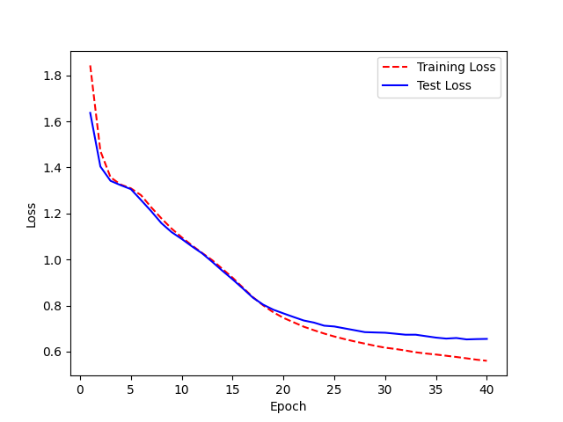
Epoch | WER | 40 epoches
0 | 4.3324211796
1 | 3.8388767859
2 | 3.4325117576
3 | 3.2101926263
4 | 2.4702864052
5 | 1.9500477426
6 | 1.9365518904
7 | 1.4266195867
8 | 1.3026685833
9 | 1.3022761743
10 | 1.3193730239
11 | 1.227928648
12 | 1.1387819331
13 | 1.1651756751
14 | 1.1787884729
15 | 1.1808930707
16 | 1.1920835364
17 | 1.1268771531 | WER testing - 1.00 (100%)
18 | 1.0825299352
19 | 1.0407288169
20 | 1.0388874562
21 | 1.0305608771
22 | 1.0506449583
23 | 0.99134376974
24 | 1.0695061571
25 | 1.1174090128
26 | 1.1229947364
27 | 1.0351314302
28 | 1.0119048908
29 | 1.0557042584
30 | 1.1088319909
31 | 1.1427246909
32 | 1.1163801845
33 | 1.0255808514
34 | 1.0138069675
35 | 0.96079350874
36 | 0.9557569601
37 | 0.96882893495
38 | 0.99302940728
39 | 1.0323187725

40 + 160 epoches
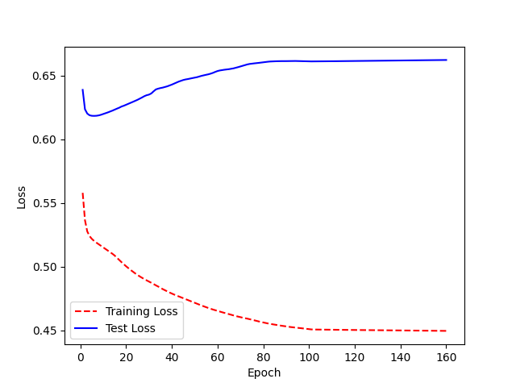
Epoch | WER
0 | 0.99815327643
1 | 0.96161991228
2 | 0.98700665736
3 | 0.95714380811
4 | 0.97935851767
5 | 0.98686504465
6 | 0.97392645308
7 | 0.98458825687
8 | 0.94547189978
9 | 0.95933439724
10 | 0.95377885308
11 | 0.96356023071
12 | 0.95312019256
13 | 0.94531470752
14 | 0.94168801737
15 | 0.92575101977
16 | 0.95075587535
17 | 0.94353695863
18 | 0.94991887957
19 | 0.94379357482 | WER - 96%
20 | 0.9358619687
21 | 0.910606781
22 | 0.92411181532
23 | 0.92812952405
24 | 0.9208789899
25 | 0.93963066604
26 | 0.94587831017
27 | 0.94318640967
28 | 0.95500417978
29 | 0.94730739658
30 | 0.95074448462
31 | 0.94652565535
32 | 0.95326256633
33 | 0.93196041636
34 | 0.92254239695
35 | 0.92281745612
36 | 0.93079078933
37 | 0.93878066237
38 | 0.94063699495
39 | 0.94066367611
40 | 0.93935403755
41 | 0.92091958213
42 | 0.94309460112
43 | 0.95286308973
44 | 0.94669194804
45 | 0.93683814929
46 | 0.93890392754
47 | 0.94391657137
48 | 0.95683623887
49 | 0.96807998771
50 | 0.9704913341
51 | 0.97028215865
52 | 0.99774769901
53 | 0.98492714513
54 | 0.99175878883
55 | 0.97180788496
56 | 0.98083268202
57 | 0.96388526322
58 | 0.96704705601
59 | 0.97126236023
60 | 0.99679370815
61 | 0.97626982972
62 | 0.98328268465
63 | 0.98785105503
64 | 0.98306916956
65 | 0.97206889289
66 | 0.97400158351
67 | 0.95214736903
68 | 0.96737651148
69 | 0.99117907147
70 | 0.9821844124
71 | 1.0019543821
72 | 0.98320280442
73 | 0.98493458999
74 | 0.96699735459
75 | 0.96516807796
76 | 0.96368974271
77 | 0.97301131953
78 | 0.98221668406
79 | 1.0018410557
80 | 0.99796426829
81 | 0.99140635363
82 | 0.99886852504
83 | 1.0028510865
84 | 0.99494058617
85 | 1.002866419
86 | 0.99191668914
87 | 0.97690931694
88 | 1.0018400092
89 | 0.99448516293
90 | 0.99615971121
91 | 0.99673859342
92 | 0.98922272878
93 | 0.98084348827
94 | 0.97481932194
95 | 0.96568502748
96 | 0.97940561722
97 | 0.99082550803
98 | 0.98372042435
99 | 0.97224375161
100 | 0.96405705977
101 | 0.95696995508
102 | 0.95270131599
103 | 0.95326630972
104 | 0.95366169012
105 | 0.94645096784
106 | 0.94865445139
107 | 0.94326780755
108 | 0.94640788399
109 | 0.95210965388
110 | 0.95643451969
111 | 0.94565915342
112 | 0.94703161291
113 | 0.94690140458
114 | 0.94857128418
115 | 0.95231181448
116 | 0.95242670419
117 | 0.95708423296
118 | 0.96030984849
119 | 0.94825861465
120 | 0.94956661654
121 | 0.95642219968
122 | 0.9529706344
123 | 0.94664193705
124 | 0.94785825928
125 | 0.94773731711
126 | 0.95378714836
127 | 0.94837849451
128 | 0.95267629791
129 | 0.96283636741
130 | 0.95645761157
131 | 0.95429923206
132 | 0.95429505425
133 | 0.95227006102
134 | 0.95305003446
135 | 0.95824104316
136 | 0.9642593419
137 | 0.95159788163
138 | 0.95721854136
139 | 0.96072486576
140 | 0.9610994261
141 | 0.95510635233
142 | 0.95483639659
143 | 0.96958262106
144 | 0.96443929369
145 | 0.96369119197
146 | 0.96322711611
147 | 0.96681838162
148 | 0.96911647415
149 | 0.97073692401
150 | 0.96146997568
151 | 0.97567391411
152 | 0.96011123307
153 | 0.96434846719
154 | 0.96275546384
155 | 0.96155678124
156 | 0.96344480207
157 | 0.96617917707
158 | 0.96506739823
159 | 0.96060702634
<__main__.DisplayOutputs object at 0x7f816ed9b8e0> | 0.96060702634
<__main__.DisplayOutputs object at 0x7f816ed9b8e0> | 0.93970274704
<__main__.DisplayOutputs object at 0x7f816ed9b8e0> | 0.94670149019
<__main__.DisplayOutputs object at 0x7f816ed9b8e0> | 0.92625011018
<__main__.DisplayOutputs object at 0x7f816ed9b8e0> | 0.93035026811
<__main__.DisplayOutputs object at 0x7f816ed9b8e0> | 0.91444669111
<__main__.DisplayOutputs object at 0x7f816ed9b8e0> | 0.95767278471
<__main__.DisplayOutputs object at 0x7f816ed9b8e0> | 0.95013771058
<__main__.DisplayOutputs object at 0x7f816ed9b8e0> | 0.95314276652
<__main__.DisplayOutputs object at 0x7f816ed9b8e0> | 1.0229326484
<__main__.DisplayOutputs object at 0x7f816ed9b8e0> | 0.90301779121
<__main__.DisplayOutputs object at 0x7f816ed9b8e0> | 1.0260664102
<__main__.DisplayOutputs object at 0x7f816ed9b8e0> | 0.95479925167
<__main__.DisplayOutputs object at 0x7f816ed9b8e0> | 0.95246866135
<__main__.DisplayOutputs object at 0x7f816ed9b8e0> | 1.0338168733
<__main__.DisplayOutputs object at 0x7f816ed9b8e0> | 0.9729287774
<__main__.DisplayOutputs object at 0x7f816ed9b8e0> | 0.97532000927
<__main__.DisplayOutputs object at 0x7f816ed9b8e0> | 0.9515314787
<__main__.DisplayOutputs object at 0x7f816ed9b8e0> | 0.96047415164
<__main__.DisplayOutputs object at 0x7f816ed9b8e0> | 0.99505533282
<__main__.DisplayOutputs object at 0x7f816ed9b8e0> | 0.99305292725
<__main__.DisplayOutputs object at 0x7f816ed9b8e0> | 0.95100719071
<__main__.DisplayOutputs object at 0x7f816ed9b8e0> | 0.9507181059
<__main__.DisplayOutputs object at 0x7f816ed9b8e0> | 0.96815000369
<__main__.DisplayOutputs object at 0x7f816ed9b8e0> | 0.98459031368
<__main__.DisplayOutputs object at 0x7f816ed9b8e0> | 0.91854375381
<__main__.DisplayOutputs object at 0x7f816ed9b8e0> | 0.97339220829
<__main__.DisplayOutputs object at 0x7f816ed9b8e0> | 0.98301864777
<__main__.DisplayOutputs object at 0x7f816ed9b8e0> | 1.0390133645
<__main__.DisplayOutputs object at 0x7f816ed9b8e0> | 1.0196788882
<__main__.DisplayOutputs object at 0x7f816ed9b8e0> | 0.93542195802
<__main__.DisplayOutputs object at 0x7f816ed9b8e0> | 0.96157504822
<__main__.DisplayOutputs object at 0x7f816ed9b8e0> | 0.96794244345
<__main__.DisplayOutputs object at 0x7f816ed9b8e0> | 0.97496547753
<__main__.DisplayOutputs object at 0x7f816ed9b8e0> | 0.94358548396
<__main__.DisplayOutputs object at 0x7f816ed9b8e0> | 0.91670617889
<__main__.DisplayOutputs object at 0x7f816ed9b8e0> | 0.96716444624
<__main__.DisplayOutputs object at 0x7f816ed9b8e0> | 0.94906048745
<__main__.DisplayOutputs object at 0x7f816ed9b8e0> | 0.98215258483
<__main__.DisplayOutputs object at 0x7f816ed9b8e0> | 0.9864150199
<__main__.DisplayOutputs object at 0x7f816ed9b8e0> | 0.94186866293

40 epoches 2.0
WER
 | 4.6737565699
 | 3.426530653
 | 3.3282285004
 | 2.9876457394
 | 2.0142126057
 | 2.0780604597
 | 1.6925350979
 | 1.5925389836
 | 1.4567530983
 | 1.3107347399
 | 1.3101066726
 | 1.412074072
 | 1.2650908719
 | 1.2411954115
 | 1.1100125564
 | 1.1568391111
 | 1.2953760495
 | 1.2083567516
 | 1.1587289277
 | 1.1150889325
 | 1.0761546786
 | 1.046362009
 | 1.0779842516
 | 1.0290962199
 | 1.0410229232
 | 0.9719435912
 | 1.0333580893
 | 1.0245892428
 | 1.0536702886
 | 1.0103286486
 | 1.0554930913
 | 1.0408099889
 | 1.0826148872
 | 1.0689740406
 | 1.061019213
 | 1.0263741726
 | 0.99250874626
 | 0.98787888527
 | 0.93497959497
 | 0.94417846919
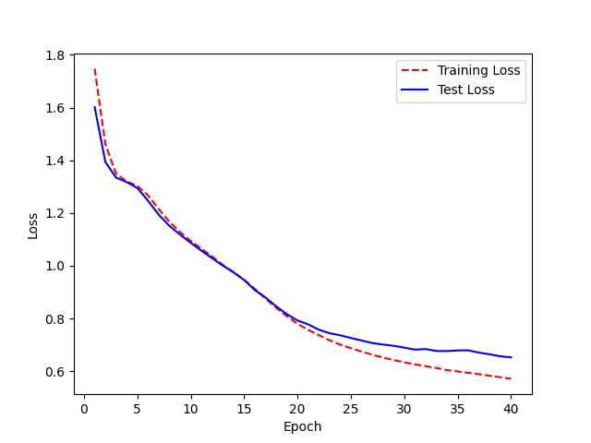
0 | 4.6737565699
1 | 3.426530653
2 | 3.3282285004
3 | 2.9876457394
4 | 2.0142126057
5 | 2.0780604597
6 | 1.6925350979
7 | 1.5925389836
8 | 1.4567530983
9 | 1.3107347399
10 | 1.3101066726
11 | 1.412074072
12 | 1.2650908719
13 | 1.2411954115
14 | 1.1100125564
15 | 1.1568391111
16 | 1.2953760495
17 | 1.2083567516
18 | 1.1587289277
19 | 1.1150889325 | WER-97%
20 | 1.0761546786
21 | 1.046362009
22 | 1.0779842516
23 | 1.0290962199
24 | 1.0410229232
25 | 0.9719435912
26 | 1.0333580893
27 | 1.0245892428
28 | 1.0536702886
29 | 1.0103286486
30 | 1.0554930913
31 | 1.0408099889
32 | 1.0826148872
33 | 1.0689740406
34 | 1.061019213
35 | 1.0263741726
36 | 0.99250874626
37 | 0.98787888527
38 | 0.93497959497
39 | 0.94417846919

40 + 200 epoches
WER
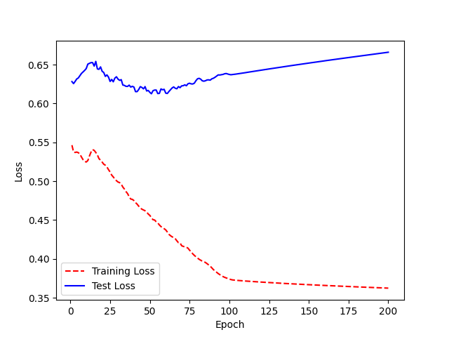
0 | 0.92883053884
1 | 0.95301067749
2 | 0.94798907164
3 | 0.98273889978
4 | 0.94776322958
5 | 0.97286088162
6 | 0.94645358474
7 | 0.99430953302
8 | 0.98999608887
9 | 0.94278365609
10 | 0.99451893425
11 | 0.97928995704
12 | 0.9158130238
13 | 0.95273135975
14 | 1.0762325101
15 | 1.0600294523
16 | 1.0473600087
17 | 1.0400486434
18 | 1.0050646794 | WER - 92%
19 | 0.99741920699
20 | 1.0325167929
21 | 1.0004930555
22 | 0.99133404755
23 | 0.93569590437
24 | 0.9488403284
25 | 0.95151073911
26 | 0.94032286613
27 | 0.93357215503
28 | 0.91344161007
29 | 0.92787622961
30 | 1.0150576702
31 | 1.0246827405
32 | 0.98834297732
33 | 0.97045652609
34 | 1.0106727175
35 | 0.96392782231
36 | 0.9079166722
37 | 0.93819699819
38 | 0.93392749865
39 | 0.93680632885
40 | 0.93216140988
41 | 0.90959096336
42 | 0.90034417086
43 | 0.88861969173
44 | 0.93221850736
45 | 0.90549879554
46 | 0.94416787192
47 | 0.9500817831
48 | 0.90083154531
49 | 0.96957797911
50 | 0.98532774338
51 | 0.93844330138
52 | 0.94679771298
53 | 0.91919947948
54 | 0.93912437357
55 | 0.91555487787
56 | 0.92070220776
57 | 0.89739615265
58 | 0.90324210728
59 | 0.91035721193
60 | 0.9103463372
61 | 0.88596064173
62 | 0.93523076664
63 | 0.91684680353
64 | 0.95167691566
65 | 0.92433510939
66 | 0.94103879603
67 | 0.90529483172
68 | 0.92064053231
69 | 0.89377064273
70 | 0.87292158777
71 | 0.84000853239
72 | 0.88935710829
73 | 0.88008069076
74 | 0.97029404926
75 | 0.92027103577
76 | 0.88625455232
77 | 0.8651696121
78 | 0.85749087146
79 | 0.90930955201
80 | 0.89528076794
81 | 0.89856979536
82 | 0.90321868723
83 | 0.94368585525
84 | 0.92812337176
85 | 0.93443966655
86 | 0.96415133116
87 | 0.92089798304
88 | 0.91930360822
89 | 0.90802574894
90 | 0.90577019463
91 | 0.87605462531
92 | 0.87514097266
93 | 0.88259059383
94 | 0.87378051846
95 | 0.89205337977
96 | 0.89671860942
97 | 0.8885437388
98 | 0.88609954316
99 | 0.88168717667
100 | 0.91330513108
101 | 0.89982918199
102 | 0.89523095529
103 | 0.88398302591
104 | 0.88814154326
105 | 0.8904331244
106 | 0.89208691061
107 | 0.89666280083
108 | 0.89071046117
109 | 0.90559366048
110 | 0.89898180468
111 | 0.91042678331
112 | 0.90823827511
113 | 0.91449633996
114 | 0.93221793702
115 | 0.91259848228
116 | 0.9239108748
117 | 0.92207808026
118 | 0.94297402765
119 | 0.92756596453
120 | 0.92688251645
121 | 0.9290474613
122 | 0.92971498703
123 | 0.94208982733
124 | 0.932847459
125 | 0.93930649344
126 | 0.9219557663
127 | 0.91965207036
128 | 0.91696234019
129 | 0.91894625825
130 | 0.91689130317
131 | 0.90863191219
132 | 0.91051951401
133 | 0.9009485176
134 | 0.91304264285
135 | 0.90232601502
136 | 0.91889878526
137 | 0.91888270623
138 | 0.91320100043
139 | 0.90962483355
140 | 0.91222829143
141 | 0.92334274122
142 | 0.91741621523
143 | 0.91434341476
144 | 0.92305575798
145 | 0.90720550054
146 | 0.92298542146
147 | 0.93006411564
148 | 0.93126600373
149 | 0.92311138087
150 | 0.91189751315
151 | 0.92805690908
152 | 0.93625764666
153 | 0.92190324353
154 | 0.92103955204
155 | 0.91884149075
156 | 0.92221486692
157 | 0.92700445949
158 | 0.91688371105
159 | 0.91587520975
160 | 0.91679195669
161 | 0.92127425051
162 | 0.90823845113
163 | 0.91775786578
164 | 0.93002559692
165 | 0.91236855778
166 | 0.91085340626
167 | 0.91006942462
168 | 0.91364485823
169 | 0.91503443333
170 | 0.92102883458
171 | 0.9190257682
172 | 0.91416160229
173 | 0.91284593562
174 | 0.91145588262
175 | 0.91728601611
176 | 0.93215291981
177 | 0.91642168192
178 | 0.92590616689
179 | 0.91738274531
180 | 0.92327914332
181 | 0.93081679363
182 | 0.9312819187
183 | 0.93445276269
184 | 0.94067686043
185 | 0.94164029916
186 | 0.93626591456
187 | 0.93564887174
188 | 0.95252888929
189 | 0.94151870871
190 | 0.92248611301
191 | 0.9340994266
192 | 0.93272484632
193 | 0.92506859632
194 | 0.91985784748
195 | 0.93303486616
196 | 0.92576794363
197 | 0.93011302199
198 | 0.92902085028
199 | 0.9280759098
<__main__.DisplayOutputs object at 0x7ff55e4a7640> | 0.9280759098
<__main__.DisplayOutputs object at 0x7ff55e4a7640> | 0.93449306786
<__main__.DisplayOutputs object at 0x7ff55e4a7640> | 0.90360820073
<__main__.DisplayOutputs object at 0x7ff55e4a7640> | 0.89409825585
<__main__.DisplayOutputs object at 0x7ff55e4a7640> | 0.92046585473
<__main__.DisplayOutputs object at 0x7ff55e4a7640> | 0.86389243861
<__main__.DisplayOutputs object at 0x7ff55e4a7640> | 0.86860024815
<__main__.DisplayOutputs object at 0x7ff55e4a7640> | 0.96098152097
<__main__.DisplayOutputs object at 0x7ff55e4a7640> | 0.88236883672
<__main__.DisplayOutputs object at 0x7ff55e4a7640> | 0.94037753533
<__main__.DisplayOutputs object at 0x7ff55e4a7640> | 0.9348086218
<__main__.DisplayOutputs object at 0x7ff55e4a7640> | 0.90041068068
<__main__.DisplayOutputs object at 0x7ff55e4a7640> | 0.90339134058
<__main__.DisplayOutputs object at 0x7ff55e4a7640> | 0.92156489823
<__main__.DisplayOutputs object at 0x7ff55e4a7640> | 0.89096992302
<__main__.DisplayOutputs object at 0x7ff55e4a7640> | 0.91458785846
<__main__.DisplayOutputs object at 0x7ff55e4a7640> | 0.96733739706
<__main__.DisplayOutputs object at 0x7ff55e4a7640> | 0.93642956015
<__main__.DisplayOutputs object at 0x7ff55e4a7640> | 0.91399646374
<__main__.DisplayOutputs object at 0x7ff55e4a7640> | 0.99418237062
<__main__.DisplayOutputs object at 0x7ff55e4a7640> | 0.96977116501
<__main__.DisplayOutputs object at 0x7ff55e4a7640> | 0.92141187636
<__main__.DisplayOutputs object at 0x7ff55e4a7640> | 0.90582328896
<__main__.DisplayOutputs object at 0x7ff55e4a7640> | 0.9524498414
<__main__.DisplayOutputs object at 0x7ff55e4a7640> | 0.92064278092
<__main__.DisplayOutputs object at 0x7ff55e4a7640> | 0.89939522729
<__main__.DisplayOutputs object at 0x7ff55e4a7640> | 0.91687705787
<__main__.DisplayOutputs object at 0x7ff55e4a7640> | 0.92593348635
<__main__.DisplayOutputs object at 0x7ff55e4a7640> | 0.94284649725
<__main__.DisplayOutputs object at 0x7ff55e4a7640> | 0.96499812106
<__main__.DisplayOutputs object at 0x7ff55e4a7640> | 0.88180352703
<__main__.DisplayOutputs object at 0x7ff55e4a7640> | 0.92716771498
<__main__.DisplayOutputs object at 0x7ff55e4a7640> | 0.95786011815
<__main__.DisplayOutputs object at 0x7ff55e4a7640> | 0.94032607335
<__main__.DisplayOutputs object at 0x7ff55e4a7640> | 0.91728714202
<__main__.DisplayOutputs object at 0x7ff55e4a7640> | 0.93412014207
<__main__.DisplayOutputs object at 0x7ff55e4a7640> | 0.93727835304
<__main__.DisplayOutputs object at 0x7ff55e4a7640> | 0.95573170953
<__main__.DisplayOutputs object at 0x7ff55e4a7640> | 0.91509921544
<__main__.DisplayOutputs object at 0x7ff55e4a7640> | 0.88184730225
<__main__.DisplayOutputs object at 0x7ff55e4a7640> | 0.98345618416

40 3.0

Model Name: LJ_base_40 | WER: 1.04 (104%) | Epoch | WER
Trained for 40 epoches |  | 0 | 4.0814633124
 |  | 1 | 3.5887209887
 |  | 2 | 3.2998742903
 |  | 3 | 2.9405300006
 |  | 4 | 2.3181304077
 |  | 5 | 1.9230522233
 |  | 6 | 1.7080269001
 |  | 7 | 1.4452457722
 |  | 8 | 1.2733768572
 |  | 9 | 1.2806223433
 |  | 10 | 1.2397602606
 |  | 11 | 1.1229696176
 |  | 12 | 1.1287202364
 |  | 13 | 1.1179743079
 |  | 14 | 1.1262956394
 |  | 15 | 1.0830472144
 |  | 16 | 1.0731598135
 |  | 17 | 1.0797551113
 |  | 18 | 1.0308937258
 |  | 19 | 1.0871479513
 |  | 20 | 1.0571660983
 |  | 21 | 1.1053850767
 |  | 22 | 1.1083497238
 |  | 23 | 1.0547740971
 |  | 24 | 1.0624032564
 |  | 25 | 0.97436033441
 |  | 26 | 0.97658154328
 |  | 27 | 1.0135016511
 |  | 28 | 1.0676728337
 |  | 29 | 1.0669936797
 |  | 30 | 1.0904705115
 |  | 31 | 1.1455965225
 |  | 32 | 1.0654006475
 |  | 33 | 1.0078036898
 |  | 34 | 0.97081751656
 |  | 35 | 1.0097925314
 |  | 36 | 1.0257535085
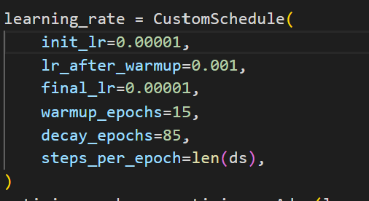
 |  | 37 | 1.0042891957
 |  | 38 | 1.058804314
 |  | 39 | 1.0182557349

Learning rate 3
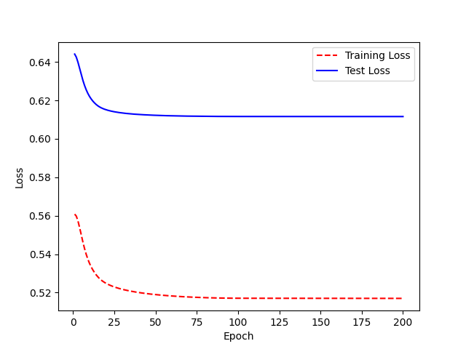
Model name: LJ_learningrate_3 | WER:0.96 | Epoch | WER
 |  | 0 | 1.0115291013
 |  | 1 | 1.0211668897
 |  | 2 | 1.0382409649
 |  | 3 | 1.0401366082
 |  | 4 | 1.0402630335
 |  | 5 | 0.99414450314
 |  | 6 | 0.98922245267
 |  | 7 | 1.0146853257
 |  | 8 | 1.0100834572
 |  | 9 | 1.0153350538
 |  | 10 | 0.99864256968
 |  | 11 | 0.99220395756
 |  | 12 | 0.97195687553
 |  | 13 | 0.98028005607
 |  | 14 | 0.98318681563
 |  | 15 | 0.98119042301
 |  | 16 | 0.97916939213
 |  | 17 | 0.97589239627
 |  | 18 | 0.9611062097
 |  | 19 | 0.97743706908
 | WER
 | 1.0115291013
 | 1.0211668897
 | 1.0382409649
 | 1.0401366082
 | 1.0402630335
 | 0.99414450314
 | 0.98922245267
 | 1.0146853257
 | 1.0100834572
 | 1.0153350538
 | 0.99864256968
 | 0.99220395756
 | 0.97195687553
 | 0.98028005607
 | 0.98318681563
 | 0.98119042301
 | 0.97916939213
 | 0.97589239627
 | 0.9611062097
 | 0.97743706908
 | 0.98158437784
 | 0.9772197562
 | 0.97460578276
 | 0.96266520805
 | 0.96934787755
 | 0.9732776463
 | 0.97103412563
 | 0.96482905245
 | 0.96994962918
 | 0.97121728371
 | 0.97012494586
 | 0.9708321293
 | 0.9688706853
 | 0.97182763317
 | 0.96852970826
 | 0.98091690746
 | 0.97772088474
 | 0.97416389944
 | 0.97358040947
 | 0.97755610391
 | 0.97316486201
 | 0.96354389909
 | 0.96436626752
 | 0.9567694423
 | 0.96143442256
 | 0.95826937672
 | 0.96818503987
 | 0.96448940254
 | 0.9645220362
 | 0.9645220362
...
 |  | 20 | 0.98158437784
 |  | 21 | 0.9772197562
 |  | 22 | 0.97460578276
 |  | 23 | 0.96266520805
 |  | 24 | 0.96934787755
 |  | 25 | 0.9732776463
 |  | 26 | 0.97103412563
 |  | 27 | 0.96482905245
 |  | 28 | 0.96994962918
 |  | 29 | 0.97121728371
 |  | 30 | 0.97012494586
 |  | 31 | 0.9708321293
 |  | 32 | 0.9688706853
 |  | 33 | 0.97182763317
 |  | 34 | 0.96852970826
 |  | 35 | 0.98091690746
 |  | 36 | 0.97772088474
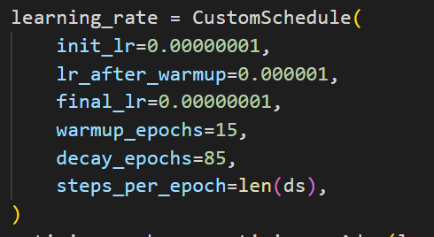
 |  | 37 | 0.97416389944
 |  | 38 | 0.97358040947
 |  | 39 | 0.97755610391
 |  | 40 | 0.97316486201
 |  | 41 | 0.96354389909
 |  | 42 | 0.96436626752
 |  | 43 | 0.9567694423
 |  | 44 | 0.96143442256
 |  | 45 | 0.95826937672
 |  | 46 | 0.96818503987
 |  | 47 | 0.96448940254
 |  | 48 | 0.9645220362
 |  | 49 | 0.9645220362
 |  | 50 | 0.96398573953
 |  | 51 | 0.96592751304
 |  | 52 | 0.96371769161
 |  | 53 | 0.95831476875
 |  | 54 | 0.95247670057
 |  | 55 | 0.94899430283
 |  | 56 | 0.95467955206
 |  | 57 | 0.95046992896
 |  | 58 | 0.94725266012
 |  | 59 | 0.94076005852
 |  | 60 | 0.94779604337
 |  | 61 | 0.94166623568
 |  | 62 | 0.92647200009
 |  | 63 | 0.92328690393
 |  | 64 | 0.92647200009
 |  | 65 | 0.92328690393
 |  | 66 | 0.92812321346
 |  | 67 | 0.92812321346
 |  | 68 | 0.926418668
 |  | 69 | 0.93417908467
 |  | 70 | 0.93504714023
 |  | 71 | 0.93292908467
 |  | 72 | 0.93330544442
 |  | 73 | 0.93259521715
 |  | 74 | 0.93626663528
 |  | 75 | 0.93223311397
 |  | 76 | 0.93588469083
 |  | 77 | 0.93299385497
 |  | 78 | 0.93220173043
 |  | 79 | 0.93799306423
 |  | 80 | 0.93614739186
 |  | 81 | 0.93301142694
 |  | 82 | 0.92998957513
 |  | 83 | 0.93542046348
 |  | 84 | 0.93066892296
 |  | 85 | 0.93350689115
 |  | 86 | 0.93747571266
 |  | 87 | 0.93556384735
 |  | 88 | 0.93742136483
 |  | 89 | 0.93617136483
 |  | 90 | 0.93554636483
 |  | 91 | 0.93617136483
 |  | 92 | 0.9298692815
 |  | 93 | 0.93742136483
 |  | 94 | 0.93558312954
 |  | 95 | 0.9375717659
 |  | 96 | 0.9381600012
 |  | 97 | 0.93742136483
 |  | 98 | 0.93617136483
 |  | 99 | 0.9409725012
 |  | 100 | 0.93323937954
 |  | 101 | 0.93413189115
 |  | 102 | 0.9397225012
 |  | 103 | 0.93742136483
 |  | 104 | 0.9394100012
 |  | 105 | 0.93433312954
 |  | 106 | 0.93585886483
 |  | 107 | 0.9378842659
 |  | 108 | 0.93433312954
 |  | 109 | 0.93703942039
 |  | 110 | 0.93714792733
 |  | 111 | 0.93460886483
 |  | 112 | 0.93742136483
 |  | 113 | 0.93433312954
 |  | 114 | 0.93853451843
 |  | 115 | 0.93617136483
 |  | 116 | 0.93288189115
 |  | 117 | 0.93198937954
 |  | 118 | 0.93433312954
 |  | 119 | 0.93912275372
 |  | 120 | 0.93742136483
 |  | 121 | 0.93402062954
 |  | 122 | 0.93433312954
 |  | 123 | 0.93323937954
 |  | 124 | 0.93617136483
 |  | 125 | 0.93950469817
 |  | 126 | 0.93585886483
 |  | 127 | 0.93277062954
 |  | 128 | 0.93382761483
 |  | 129 | 0.93277062954
 |  | 130 | 0.93433312954
 |  | 131 | 0.93433312954
 |  | 132 | 0.93433312954
 |  | 133 | 0.9378842659
 |  | 134 | 0.93460886483
 |  | 135 | 0.9363217659
 |  | 136 | 0.9378842659
 |  | 137 | 0.9378842659
 |  | 138 | 0.93617136483
 |  | 139 | 0.93617136483
 |  | 140 | 0.9378842659
 |  | 141 | 0.93433312954
 |  | 142 | 0.93495812954
 |  | 143 | 0.93433312954
 |  | 144 | 0.93558312954
 |  | 145 | 0.93617136483
 |  | 146 | 0.93198937954
 |  | 147 | 0.93319826112
 |  | 148 | 0.93558312954
 |  | 149 | 0.93277062954
 |  | 150 | 0.92948115585
 |  | 151 | 0.9363217659
 |  | 152 | 0.93348085681
 |  | 153 | 0.93352654395
 |  | 154 | 0.93277062954
 |  | 155 | 0.93504335681
 |  | 156 | 0.93591141237
 |  | 157 | 0.93504335681
 |  | 158 | 0.9391342659
 |  | 159 | 0.9397225012
 |  | 160 | 0.93433312954
 |  | 161 | 0.93433312954
 |  | 162 | 0.93617136483
 |  | 163 | 0.93706189748
 |  | 164 | 0.93433312954
 |  | 165 | 0.9378842659
 |  | 166 | 0.93504335681
 |  | 167 | 0.9397225012
 |  | 168 | 0.93504335681
 |  | 169 | 0.9378842659
 |  | 170 | 0.93356766237
 |  | 171 | 0.93504335681
 |  | 172 | 0.93348085681
 |  | 173 | 0.93348085681
 |  | 174 | 0.93566835681
 |  | 175 | 0.93258746566
 |  | 176 | 0.93591141237
 |  | 177 | 0.93422098839
 |  | 178 | 0.9363217659
 |  | 179 | 0.93198937954
 |  | 180 | 0.93348085681
 |  | 181 | 0.93348085681
 |  | 182 | 0.93348085681
 |  | 183 | 0.93348085681
 |  | 184 | 0.93504335681
 |  | 185 | 0.93441835681
 |  | 186 | 0.93504335681
 |  | 187 | 0.93441835681
 |  | 188 | 0.93504335681
 |  | 189 | 0.93566835681
 |  | 190 | 0.93504335681
 |  | 191 | 0.93269960681
 |  | 192 | 0.93504335681
 |  | 193 | 0.93744720296
 |  | 194 | 0.93473085681
 |  | 195 | 0.93422098839
 |  | 196 | 0.93207460681
 |  | 197 | 0.93207460681
 |  | 198 | 0.93629335681
 |  | 199 | 0.93566835681

40 final
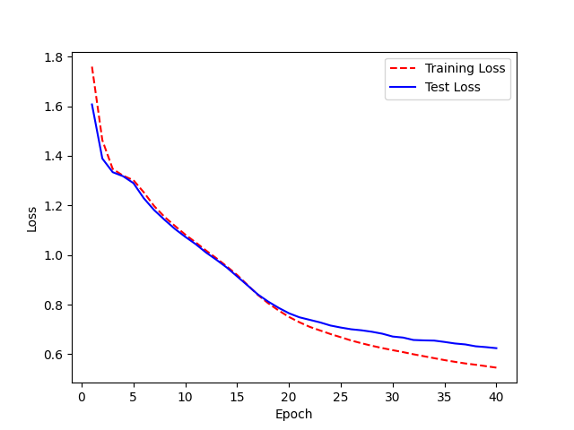
Model name: LJ_base_40.h5 | WER:98% | Epoch 40 | Epoch | WER
 |  |  | 0 | 5.2051806505
 |  |  | 1 | 3.9565765566
 |  |  | 2 | 3.47347943
 |  |  | 3 | 3.437121623
 |  |  | 4 | 2.6432285093
 |  |  | 5 | 1.7609247305
 |  |  | 6 | 1.5235837775
 |  |  | 7 | 1.3575970391
 |  |  | 8 | 1.3061349761
 |  |  | 9 | 1.2661610552
 |  |  | 10 | 1.2016161423
 |  |  | 11 | 1.1955858812
 |  |  | 12 | 1.2266892299
 |  |  | 13 | 1.1804349167
 |  |  | 14 | 1.1158395793
 |  |  | 15 | 1.0522527263
 |  |  | 16 | 1.0871501777
 |  |  | 17 | 1.1780733172
 |  |  | 18 | 1.0992883817
 |  |  | 19 | 1.0584482054
 |  |  | 20 | 1.0808402726
 |  |  | 21 | 1.0809442156
 |  |  | 22 | 1.0963301801
 |  |  | 23 | 1.0878686604
 |  |  | 24 | 1.0096888465
 |  |  | 25 | 1.0720813905
 |  |  | 26 | 1.079625517
 |  |  | 27 | 1.0942512791
 |  |  | 28 | 1.1380352851
 |  |  | 29 | 1.0765023173
 |  |  | 30 | 1.0890796283
 |  |  | 31 | 1.0974464729
 |  |  | 32 | 1.0887087189
 |  |  | 33 | 1.0910541448
 |  |  | 34 | 1.1352694695
 |  |  | 35 | 1.0548884968
 |  |  | 36 | 0.98048093495
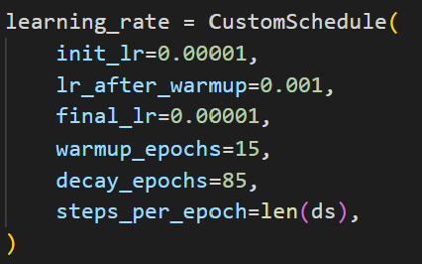
 |  |  | 37 | 0.99139857292
 |  |  | 38 | 1.0219713012
 |  |  | 39 | 1.0230716553

Learning rate 3 2.0
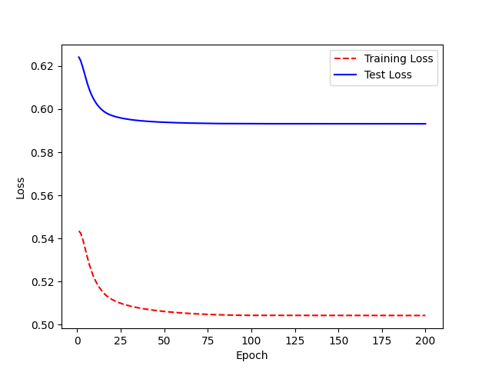
Model name: LJ_lr3_200 | WER:0.98 | Epoch | WER
 |  | 0 | 0.99826771764
 |  | 1 | 1.0101920474
 |  | 2 | 1.0102575867
 |  | 3 | 0.99066082203
 |  | 4 | 1.0324641232
 |  | 5 | 1.0303323997
 |  | 6 | 1.019272151
 |  | 7 | 1.0007318018
 |  | 8 | 1.0379172314
 |  | 9 | 1.0211361165
 |  | 10 | 1.0419947698
 |  | 11 | 1.0436801129
 |  | 12 | 1.005552201
 |  | 13 | 0.99110528928
 |  | 14 | 1.0106688396
 |  | 15 | 1.0182156131
 |  | 16 | 1.0292213953
 |  | 17 | 0.98899291762
 |  | 18 | 0.98986234995
 |  | 19 | 0.99279637773
 |  | 20 | 0.98818057868
 |  | 21 | 0.99266556007
 |  | 22 | 1.0019766121
 |  | 23 | 0.99060002453
 |  | 24 | 0.98248776036
 |  | 25 | 0.98457262197
 |  | 26 | 0.99492729221
 |  | 27 | 0.9916517903
 |  | 28 | 0.99041919303
 |  | 29 | 0.98789682652
 |  | 30 | 0.98857173532
 |  | 31 | 0.99292522263
 |  | 32 | 0.98807457622
 |  | 33 | 0.99268617939
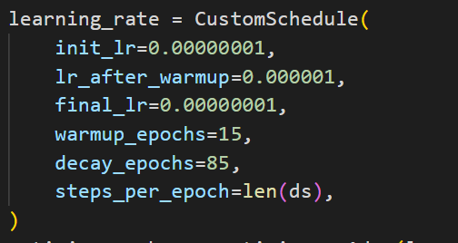
 |  | 34 | 0.9928165025
 |  | 35 | 0.99510834193
 |  | 36 | 0.99161190803
 |  | 37 | 0.98232765507
 |  | 38 | 0.98480242215
 |  | 39 | 0.98123709858
 |  | 40 | 0.97376746287
 |  | 41 | 0.97615250656
 |  | 42 | 0.9759337239
 |  | 43 | 0.98135556655
 |  | 44 | 0.97618177588
 |  | 45 | 0.9730319743
 |  | 46 | 0.97178650328
 |  | 47 | 0.97325271477
 |  | 48 | 0.97242451148
 |  | 49 | 0.9740254967
 |  | 50 | 0.98033603547
 |  | 51 | 0.99183693904
 |  | 52 | 0.99338973408
 |  | 53 | 0.99382931208
 |  | 54 | 0.99340276754
 |  | 55 | 0.98346932745
 |  | 56 | 0.97655374506
 |  | 57 | 0.97789190734
 |  | 58 | 0.97701560573
 |  | 59 | 0.98136942057
 |  | 60 | 0.97530972506
 |  | 61 | 0.97381995524
 |  | 62 | 0.97765172357
 |  | 63 | 0.97783076351
 |  | 64 | 0.97490107601
 |  | 65 | 0.98318211744
 |  | 66 | 0.98796281919
 |  | 67 | 0.97650448586
 |  | 68 | 0.9748002307
 |  | 69 | 0.98216205155
 |  | 70 | 0.97970804376
 |  | 71 | 0.97704744004
 |  | 72 | 0.98461074823
 |  | 73 | 0.97971926861
 |  | 74 | 0.98187444103
 |  | 75 | 0.98287711483
 |  | 76 | 0.9845082005
 |  | 77 | 0.98136788187
 |  | 78 | 0.97725346181
 |  | 79 | 0.98374102059
 |  | 80 | 0.97945516635
 |  | 81 | 0.98220858368
 |  | 82 | 0.98374102059
 |  | 83 | 0.98228042276
 |  | 84 | 0.98236709817
 |  | 85 | 0.98520161841
 |  | 86 | 0.98360315294
 |  | 87 | 0.98282190294
 |  | 88 | 0.98144798052
 |  | 89 | 0.98144798052
 |  | 90 | 0.98144798052
 |  | 91 | 0.97820043151
 |  | 92 | 0.98366918151
 |  | 93 | 0.97976293151
 |  | 94 | 0.98050821603
 |  | 95 | 0.9802672958
 |  | 96 | 0.98452227059
 |  | 97 | 0.98266338845
 |  | 98 | 0.98292380511
 |  | 99 | 0.98012525035
 |  | 100 | 0.98452227059
 |  | 101 | 0.98236709817
 |  | 102 | 0.98123875609
 |  | 103 | 0.98384292276
 |  | 104 | 0.98290589128
 |  | 105 | 0.97967625609
 |  | 106 | 0.98292380511
 |  | 107 | 0.98452227059
 |  | 108 | 0.98228042276
 |  | 109 | 0.98452227059
 |  | 110 | 0.98123875609
 |  | 111 | 0.98153931604
 |  | 112 | 0.97825580155
 |  | 113 | 0.98228042276
 |  | 114 | 0.97981830155
 |  | 115 | 0.98136130511
 |  | 116 | 0.98228042276
 |  | 117 | 0.98228042276
 |  | 118 | 0.97962237678
 |  | 119 | 0.98514500609
 |  | 120 | 0.97875713845
 |  | 121 | 0.98191810392
 |  | 122 | 0.98514500609
 |  | 123 | 0.98123875609
 |  | 124 | 0.98228042276
 |  | 125 | 0.98588905371
 |  | 126 | 0.98292380511
 |  | 127 | 0.97875713845
 |  | 128 | 0.97752108368
 |  | 129 | 0.98228042276
 |  | 130 | 0.98358250609
 |  | 131 | 0.980741597
 |  | 132 | 0.98228042276
 |  | 133 | 0.98606830155
 |  | 134 | 0.98228042276
 |  | 135 | 0.97967625609
 |  | 136 | 0.98228042276
 |  | 137 | 0.98142733368
 |  | 138 | 0.98372455155
 |  | 139 | 0.98228042276
 |  | 140 | 0.98228042276
 |  | 141 | 0.98384710057
 |  | 142 | 0.98012525035
 |  | 143 | 0.98266338845
 |  | 144 | 0.98514500609
 |  | 145 | 0.98195316117
 |  | 146 | 0.98363911841
 |  | 147 | 0.9787047958
 |  | 148 | 0.98422588845
 |  | 149 | 0.98384292276
 |  | 150 | 0.98228042276
 |  | 151 | 0.983046446
 |  | 152 | 0.98358250609
 |  | 153 | 0.98216205155
 |  | 154 | 0.98142733368
 |  | 155 | 0.98228042276
 |  | 156 | 0.98358250609
 |  | 157 | 0.98142733368
 |  | 158 | 0.98142733368
 |  | 159 | 0.98259745174
 |  | 160 | 0.97752108368
 |  | 161 | 0.98358250609
 |  | 162 | 0.98103495174
 |  | 163 | 0.98494120174
 |  | 164 | 0.97875713845
 |  | 165 | 0.98103495174
 |  | 166 | 0.98012525035
 |  | 167 | 0.981483946
 |  | 168 | 0.98142733368
 |  | 169 | 0.9840220841
 |  | 170 | 0.98186691168
 |  | 171 | 0.98363911841
 |  | 172 | 0.97887977933
 |  | 173 | 0.9792061327
 |  | 174 | 0.98136557479
 |  | 175 | 0.98494120174
 |  | 176 | 0.98358250609
 |  | 177 | 0.98403150035
 |  | 178 | 0.98228042276
 |  | 179 | 0.98136557479
 |  | 180 | 0.98278602933
 |  | 181 | 0.9840220841
 |  | 182 | 0.98079820932
 |  | 183 | 0.98123875609
 |  | 184 | 0.98272000076
 |  | 185 | 0.98358250609
 |  | 186 | 0.98056482835
 |  | 187 | 0.9840220841
 |  | 188 | 0.98056482835
 |  | 189 | 0.98358250609
 |  | 190 | 0.98142733368
 |  | 191 | 0.98441446603
 |  | 192 | 0.98363911841
 |  | 193 | 0.98358250609
 |  | 194 | 0.98363911841
 |  | 195 | 0.98494120174
 |  | 196 | 0.97654020714
 |  | 197 | 0.98358250609
 |  | 198 | 0.98272000076
 |  | 199 | 0.98228042276
 |  | <__main__.DisplayOutputs object at 0x7fb2ac964820> | 0.98228042276
 |  | <__main__.DisplayOutputs object at 0x7fb2ac964820> | 0.8970947114
 |  | <__main__.DisplayOutputs object at 0x7fb2ac964820> | 0.96392134111
 |  | <__main__.DisplayOutputs object at 0x7fb2ac964820> | 0.93399407912
 |  | <__main__.DisplayOutputs object at 0x7fb2ac964820> | 0.96365768164
 |  | <__main__.DisplayOutputs object at 0x7fb2ac964820> | 0.91443651493
 |  | <__main__.DisplayOutputs object at 0x7fb2ac964820> | 0.91349375188
 |  | <__main__.DisplayOutputs object at 0x7fb2ac964820> | 0.99060319364
 |  | <__main__.DisplayOutputs object at 0x7fb2ac964820> | 0.95015451165
 |  | <__main__.DisplayOutputs object at 0x7fb2ac964820> | 0.93615548611
 |  | <__main__.DisplayOutputs object at 0x7fb2ac964820> | 0.96048012091
 |  | <__main__.DisplayOutputs object at 0x7fb2ac964820> | 0.99265876741
 |  | <__main__.DisplayOutputs object at 0x7fb2ac964820> | 1.0104985878
 |  | <__main__.DisplayOutputs object at 0x7fb2ac964820> | 0.9735060793
 |  | <__main__.DisplayOutputs object at 0x7fb2ac964820> | 1.0364334889
 |  | <__main__.DisplayOutputs object at 0x7fb2ac964820> | 0.96816921316
 |  | <__main__.DisplayOutputs object at 0x7fb2ac964820> | 1.0040980089
 |  | <__main__.DisplayOutputs object at 0x7fb2ac964820> | 1.0338521002
 |  | <__main__.DisplayOutputs object at 0x7fb2ac964820> | 1.0166489678
 |  | <__main__.DisplayOutputs object at 0x7fb2ac964820> | 1.0483459917
 |  | <__main__.DisplayOutputs object at 0x7fb2ac964820> | 1.0274877489
 |  | <__main__.DisplayOutputs object at 0x7fb2ac964820> | 0.98086346793
 |  | <__main__.DisplayOutputs object at 0x7fb2ac964820> | 0.98528670864
 |  | <__main__.DisplayOutputs object at 0x7fb2ac964820> | 1.0147356265
 |  | <__main__.DisplayOutputs object at 0x7fb2ac964820> | 1.0157896165
 |  | <__main__.DisplayOutputs object at 0x7fb2ac964820> | 0.99338545137
 |  | <__main__.DisplayOutputs object at 0x7fb2ac964820> | 0.95599683176
 |  | <__main__.DisplayOutputs object at 0x7fb2ac964820> | 0.95745639788
 |  | <__main__.DisplayOutputs object at 0x7fb2ac964820> | 1.0017194327
 |  | <__main__.DisplayOutputs object at 0x7fb2ac964820> | 0.97623111622
 |  | <__main__.DisplayOutputs object at 0x7fb2ac964820> | 0.9806067259
 |  | <__main__.DisplayOutputs object at 0x7fb2ac964820> | 0.95136518532
 |  | <__main__.DisplayOutputs object at 0x7fb2ac964820> | 0.97934792644
 |  | <__main__.DisplayOutputs object at 0x7fb2ac964820> | 0.9713899271
 |  | <__main__.DisplayOutputs object at 0x7fb2ac964820> | 0.9535569733
 |  | <__main__.DisplayOutputs object at 0x7fb2ac964820> | 0.93567661911
 |  | <__main__.DisplayOutputs object at 0x7fb2ac964820> | 0.99007013404
 |  | <__main__.DisplayOutputs object at 0x7fb2ac964820> | 0.99825897386
 |  | <__main__.DisplayOutputs object at 0x7fb2ac964820> | 1.0212149633
 |  | <__main__.DisplayOutputs object at 0x7fb2ac964820> | 0.97629227041
 |  | <__main__.DisplayOutputs object at 0x7fb2ac964820> | 0.96728045982

200 epoches
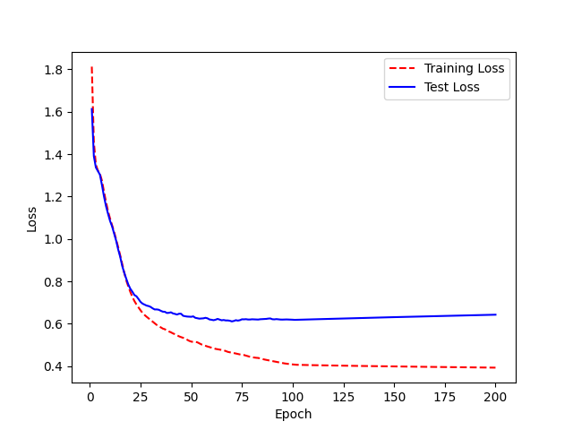
Model Name: LJ_200.h5 | WER: 0.93 | Epoch | WER
 |  | 0 | 4.6611259159
 |  | 1 | 3.4949050285
 |  | 2 | 3.3611065551
 |  | 3 | 3.2689831574
 |  | 4 | 2.688597763
 |  | 5 | 1.9266100585
 |  | 6 | 1.8124004566
 |  | 7 | 1.5459740189
 |  | 8 | 1.4290317517
 |  | 9 | 1.3601885276
 |  | 10 | 1.2810763569
 |  | 11 | 1.199454726
 |  | 12 | 1.3231762846
 |  | 13 | 1.2776127354
 |  | 14 | 1.1944280804
 |  | 15 | 1.272717102
 |  | 16 | 1.0622515875
 |  | 17 | 1.0386156121
 |  | 18 | 1.1019582467
 |  | 19 | 1.0648278421
 | WER
 | 4.6611259159
 | 3.4949050285
 | 3.3611065551
 | 3.2689831574
 | 2.688597763
 | 1.9266100585
 | 1.8124004566
 | 1.5459740189
 | 1.4290317517
 | 1.3601885276
 | 1.2810763569
 | 1.199454726
 | 1.3231762846
 | 1.2776127354
 | 1.1944280804
 | 1.272717102
 | 1.0622515875
 | 1.0386156121
 | 1.1019582467
 | 1.0648278421
 | 1.0652994646
 | 1.1260500758
 | 1.0692702943
 | 1.0441591878
 | 1.087358742
 | 1.1014326582
 | 1.0509721422
 | 1.0053701968
 | 1.0679369893
 | 1.0163486755
 | 1.0600816295
 | 1.0267880889
 | 1.0295704593
 | 1.0236155657
 | 1.06010686
 | 1.0567641293
 | 0.98256860134
 | 1.0291165456
 | 1.0228580627
 | 1.0298108251
 | 0.97307121621
 | 0.97174591421
 | 0.92821868518
 | 0.89567149953
 | 0.90174093651
 | 0.94462140542
 | 0.97941289565
 | 0.96451482164
 | 0.93168818166
 | 0.90824960247
...
 |  | 20 | 1.0652994646
 |  | 21 | 1.1260500758
 |  | 22 | 1.0692702943
 |  | 23 | 1.0441591878
 |  | 24 | 1.087358742
 |  | 25 | 1.1014326582
 |  | 26 | 1.0509721422
 |  | 27 | 1.0053701968
 |  | 28 | 1.0679369893
 |  | 29 | 1.0163486755
 |  | 30 | 1.0600816295
 |  | 31 | 1.0267880889
 |  | 32 | 1.0295704593
 |  | 33 | 1.0236155657
 |  | 34 | 1.06010686
 |  | 35 | 1.0567641293
 |  | 36 | 0.98256860134
 |  | 37 | 1.0291165456
 |  | 38 | 1.0228580627
 |  | 39 | 1.0298108251
 |  | 40 | 0.97307121621
 |  | 41 | 0.97174591421
 |  | 42 | 0.92821868518
 |  | 43 | 0.89567149953
 |  | 44 | 0.90174093651
 |  | 45 | 0.94462140542
 |  | 46 | 0.97941289565
 |  | 47 | 0.96451482164
 |  | 48 | 0.93168818166
 |  | 49 | 0.90824960247
 |  | 50 | 0.89879761169
 |  | 51 | 0.9345152526
 |  | 52 | 0.96436572772
 |  | 53 | 0.96901115409
 |  | 54 | 0.94462256103
 |  | 55 | 0.96216954693
 |  | 56 | 0.91022572149
 |  | 57 | 0.9252711833
 |  | 58 | 0.93637443865
 |  | 59 | 0.88973098924
 |  | 60 | 0.89571453427
 |  | 61 | 0.88784116851
 |  | 62 | 0.88893745213
 |  | 63 | 0.90985844409
 |  | 64 | 0.91537389349
 |  | 65 | 0.92671065904
 |  | 66 | 0.93299829785
 |  | 67 | 0.90000120205
 |  | 68 | 0.9251395424
 |  | 69 | 0.91765543819
 |  | 70 | 0.96056354472
 |  | 71 | 0.99397027193
 |  | 72 | 0.98568567769
 |  | 73 | 0.90834407635
 |  | 74 | 0.88828291493
 |  | 75 | 0.89401675069
 |  | 76 | 0.87833488296
 |  | 77 | 0.87672788822
 |  | 78 | 0.87023910816
 |  | 79 | 0.87802476552
 |  | 80 | 0.91150919655
 |  | 81 | 0.87894717363
 |  | 82 | 0.89870490109
 |  | 83 | 0.89639712073
 |  | 84 | 0.8985600959
 |  | 85 | 0.88613023269
 |  | 86 | 0.90940414539
 |  | 87 | 0.88429785378
 |  | 88 | 0.89288612397
 |  | 89 | 0.88514814567
 |  | 90 | 0.90224989928
 |  | 91 | 0.90258491551
 |  | 92 | 0.902595624
 |  | 93 | 0.92919783636
 |  | 94 | 0.90755487873
 |  | 95 | 0.89395538704
 |  | 96 | 0.91728076672
 |  | 97 | 0.90964955406
 |  | 98 | 0.9188304254
 |  | 99 | 0.91374723618
 |  | 100 | 0.87716387577
 |  | 101 | 0.88223754229
 |  | 102 | 0.87523756358
 |  | 103 | 0.90682212957
 |  | 104 | 0.89940469164
 |  | 105 | 0.89737195568
 |  | 106 | 0.89461095259
 |  | 107 | 0.89784445953
 |  | 108 | 0.89745019981
 |  | 109 | 0.89790498666
 |  | 110 | 0.89164582918
 |  | 111 | 0.89368888661
 |  | 112 | 0.89392626173
 |  | 113 | 0.89972228464
 |  | 114 | 0.89643916436
 |  | 115 | 0.90187695179
 |  | 116 | 0.89854440722
 |  | 117 | 0.8933414021
 |  | 118 | 0.89583332021
 |  | 119 | 0.89839908089
 |  | 120 | 0.90416600719
 |  | 121 | 0.90877025238
 |  | 122 | 0.90814858486
 |  | 123 | 0.91223313975
 |  | 124 | 0.90395376339
 |  | 125 | 0.9021698635
 |  | 126 | 0.90419066712
 |  | 127 | 0.9064840424
 |  | 128 | 0.90734223369
 |  | 129 | 0.90570746108
 |  | 130 | 0.89838839647
 |  | 131 | 0.90154060825
 |  | 132 | 0.90445907089
 |  | 133 | 0.89720878195
 |  | 134 | 0.90452356279
 |  | 135 | 0.90914501338
 |  | 136 | 0.90108685717
 |  | 137 | 0.90447754543
 |  | 138 | 0.90133234748
 |  | 139 | 0.90483098878
 |  | 140 | 0.90102529182
 |  | 141 | 0.90154090342
 |  | 142 | 0.90118085761
 |  | 143 | 0.91127037612
 |  | 144 | 0.89859247726
 |  | 145 | 0.90811922388
 |  | 146 | 0.90032869796
 |  | 147 | 0.90416751153
 |  | 148 | 0.90358447283
 |  | 149 | 0.89864646379
 |  | 150 | 0.89598872618
 |  | 151 | 0.89974918334
 |  | 152 | 0.90634706756
 |  | 153 | 0.90356865174
 |  | 154 | 0.90624217559
 |  | 155 | 0.90974738068
 |  | 156 | 0.91483292489
 |  | 157 | 0.91288624565
 |  | 158 | 0.90571219235
 |  | 159 | 0.91021301314
 |  | 160 | 0.90849588409
 |  | 161 | 0.91130814536
 |  | 162 | 0.91862426674
 |  | 163 | 0.91467390789
 |  | 164 | 0.91208247359
 |  | 165 | 0.91373625689
 |  | 166 | 0.91574368378
 |  | 167 | 0.91720660601
 |  | 168 | 0.89795951317
 |  | 169 | 0.8951315696
 |  | 170 | 0.90038850633
 |  | 171 | 0.90204793627
 |  | 172 | 0.90117532643
 |  | 173 | 0.9021671064
 |  | 174 | 0.89478088202
 |  | 175 | 0.89573732141
 |  | 176 | 0.89100078191
 |  | 177 | 0.89248951063
 |  | 178 | 0.88987632892
 |  | 179 | 0.8999437264
 |  | 180 | 0.901082323
 |  | 181 | 0.89149156908
 |  | 182 | 0.88330050667
 |  | 183 | 0.8837324089
 |  | 184 | 0.89809654883
 |  | 185 | 0.89441963805
 |  | 186 | 0.8948352541
 |  | 187 | 0.90101626727
 |  | 188 | 0.89791645759
 |  | 189 | 0.8958865432
 |  | 190 | 0.89207429387
 |  | 191 | 0.89308413476
 |  | 192 | 0.89899187869
 |  | 193 | 0.8916850003
 |  | 194 | 0.88824150365
 |  | 195 | 0.89404649154
 |  | 196 | 0.89319487467
 |  | 197 | 0.89975737467
 |  | 198 | 0.89054415876
 |  | 199 | 0.88722201717
 |  | <__main__.DisplayOutputs object at 0x7fbc5ca5bcd0> | 0.88722201717
 |  | <__main__.DisplayOutputs object at 0x7fbc5ca5bcd0> | 0.89313283391
 |  | <__main__.DisplayOutputs object at 0x7fbc5ca5bcd0> | 0.98144028885
 |  | <__main__.DisplayOutputs object at 0x7fbc5ca5bcd0> | 0.9437687862
 |  | <__main__.DisplayOutputs object at 0x7fbc5ca5bcd0> | 0.8781702886
 |  | <__main__.DisplayOutputs object at 0x7fbc5ca5bcd0> | 0.90468547627
 |  | <__main__.DisplayOutputs object at 0x7fbc5ca5bcd0> | 0.91188996894
 |  | <__main__.DisplayOutputs object at 0x7fbc5ca5bcd0> | 0.94835947893
 |  | <__main__.DisplayOutputs object at 0x7fbc5ca5bcd0> | 0.91267385246
 |  | <__main__.DisplayOutputs object at 0x7fbc5ca5bcd0> | 0.93895393415
 |  | <__main__.DisplayOutputs object at 0x7fbc5ca5bcd0> | 0.93530579028
 |  | <__main__.DisplayOutputs object at 0x7fbc5ca5bcd0> | 0.95588875651
 |  | <__main__.DisplayOutputs object at 0x7fbc5ca5bcd0> | 0.92359047275
 |  | <__main__.DisplayOutputs object at 0x7fbc5ca5bcd0> | 0.90025955912
 |  | <__main__.DisplayOutputs object at 0x7fbc5ca5bcd0> | 0.94573257482
 |  | <__main__.DisplayOutputs object at 0x7fbc5ca5bcd0> | 0.89826956779
 |  | <__main__.DisplayOutputs object at 0x7fbc5ca5bcd0> | 0.95860970567
 |  | <__main__.DisplayOutputs object at 0x7fbc5ca5bcd0> | 0.9615924038
 |  | <__main__.DisplayOutputs object at 0x7fbc5ca5bcd0> | 1.0282874626
 |  | <__main__.DisplayOutputs object at 0x7fbc5ca5bcd0> | 0.96867243309
 |  | <__main__.DisplayOutputs object at 0x7fbc5ca5bcd0> | 0.95264589857
 |  | <__main__.DisplayOutputs object at 0x7fbc5ca5bcd0> | 0.94320463249
 |  | <__main__.DisplayOutputs object at 0x7fbc5ca5bcd0> | 0.90055953948
 |  | <__main__.DisplayOutputs object at 0x7fbc5ca5bcd0> | 0.91064839569
 |  | <__main__.DisplayOutputs object at 0x7fbc5ca5bcd0> | 0.87050487017
 |  | <__main__.DisplayOutputs object at 0x7fbc5ca5bcd0> | 0.89553918255
 |  | <__main__.DisplayOutputs object at 0x7fbc5ca5bcd0> | 0.92146398963
 |  | <__main__.DisplayOutputs object at 0x7fbc5ca5bcd0> | 0.9320272957
 |  | <__main__.DisplayOutputs object at 0x7fbc5ca5bcd0> | 0.92432852487
 |  | <__main__.DisplayOutputs object at 0x7fbc5ca5bcd0> | 0.90574990812
 |  | <__main__.DisplayOutputs object at 0x7fbc5ca5bcd0> | 0.90371325215
 |  | <__main__.DisplayOutputs object at 0x7fbc5ca5bcd0> | 0.94030444886
 |  | <__main__.DisplayOutputs object at 0x7fbc5ca5bcd0> | 0.97518541067
 |  | <__main__.DisplayOutputs object at 0x7fbc5ca5bcd0> | 0.93187159923
 |  | <__main__.DisplayOutputs object at 0x7fbc5ca5bcd0> | 0.928660784
 |  | <__main__.DisplayOutputs object at 0x7fbc5ca5bcd0> | 0.90136079638
 |  | <__main__.DisplayOutputs object at 0x7fbc5ca5bcd0> | 0.9451075684
 |  | <__main__.DisplayOutputs object at 0x7fbc5ca5bcd0> | 0.94200115844
 |  | <__main__.DisplayOutputs object at 0x7fbc5ca5bcd0> | 0.97115458296
 |  | <__main__.DisplayOutputs object at 0x7fbc5ca5bcd0> | 0.95396517717
 |  | <__main__.DisplayOutputs object at 0x7fbc5ca5bcd0> | 0.93991415266

40 epoches with seed
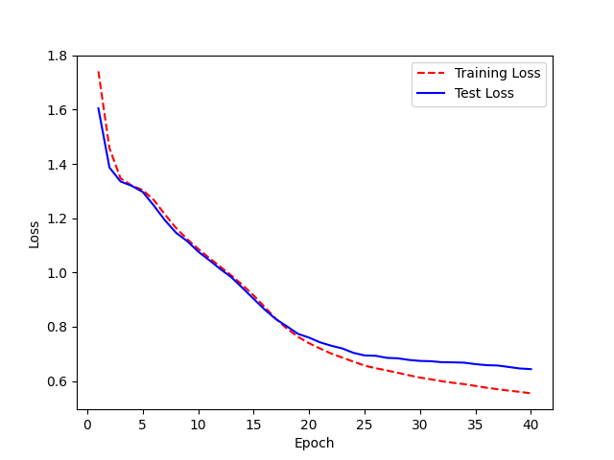
Model: LJ_40_withseed | WER: 95% | Epoch | wer
 |  | 0 | 3.8667646628
 |  | 1 | 4.0287144027
 |  | 2 | 3.4680809116
 |  | 3 | 3.19226292
 |  | 4 | 2.2014947537
 |  | 5 | 1.9976357873
 |  | 6 | 1.7069248901
 |  | 7 | 1.4850586085
 |  | 8 | 1.3325260696
 |  | 9 | 1.3187779153
 |  | 10 | 1.2712914044
 |  | 11 | 1.2327942505
 |  | 12 | 1.2899075259
 |  | 13 | 1.1461146589
 |  | 14 | 1.1293628483
 |  | 15 | 1.0801637843
 |  | 16 | 1.0708623866
 |  | 17 | 1.0666787778
 |  | 18 | 1.098056736
 |  | 19 | 1.1184709276
 |  | 20 | 1.0345301671
 |  | 21 | 0.99728849734
 |  | 22 | 1.083404303
 |  | 23 | 1.028809419
 |  | 24 | 1.0244851963
 |  | 25 | 0.96956857241
 |  | 26 | 0.96400815614
 |  | 27 | 1.0058048277
 |  | 28 | 1.0138373336
 |  | 29 | 1.0363492856
 |  | 30 | 1.076389631
 |  | 31 | 1.0666158274
 |  | 32 | 1.0297878769
 |  | 33 | 0.96474030808
 |  | 34 | 0.95337208027
 |  | 35 | 0.93722687836
 |  | 36 | 0.9598645201
 |  | 37 | 0.962942779
 |  | 38 | 0.93450191689
 |  | 39 | 0.9332406448
 |  | <__main__.DisplayOutputs object at 0x7f6c3ee2ffa0> | 0.9332406448
 |  | <__main__.DisplayOutputs object at 0x7f6c3ee2ffa0> | 0.93459370878
 |  | <__main__.DisplayOutputs object at 0x7f6c3ee2ffa0> | 0.95553602613
 |  | <__main__.DisplayOutputs object at 0x7f6c3ee2ffa0> | 0.93584204506
 |  | <__main__.DisplayOutputs object at 0x7f6c3ee2ffa0> | 0.91918400876
 |  | <__main__.DisplayOutputs object at 0x7f6c3ee2ffa0> | 0.92823566084
 |  | <__main__.DisplayOutputs object at 0x7f6c3ee2ffa0> | 0.88738631239
 |  | <__main__.DisplayOutputs object at 0x7f6c3ee2ffa0> | 0.97770963717
 |  | <__main__.DisplayOutputs object at 0x7f6c3ee2ffa0> | 0.91168781937
 |  | <__main__.DisplayOutputs object at 0x7f6c3ee2ffa0> | 0.93662166138
 |  | <__main__.DisplayOutputs object at 0x7f6c3ee2ffa0> | 0.96814329558
 |  | <__main__.DisplayOutputs object at 0x7f6c3ee2ffa0> | 0.9860065676
 |  | <__main__.DisplayOutputs object at 0x7f6c3ee2ffa0> | 0.9434793592
 |  | <__main__.DisplayOutputs object at 0x7f6c3ee2ffa0> | 0.94379265053
 |  | <__main__.DisplayOutputs object at 0x7f6c3ee2ffa0> | 0.95223527573
 |  | <__main__.DisplayOutputs object at 0x7f6c3ee2ffa0> | 0.94054045177
 |  | <__main__.DisplayOutputs object at 0x7f6c3ee2ffa0> | 0.97764216252
 |  | <__main__.DisplayOutputs object at 0x7f6c3ee2ffa0> | 0.98351947028
 |  | <__main__.DisplayOutputs object at 0x7f6c3ee2ffa0> | 0.95757375759
 |  | <__main__.DisplayOutputs object at 0x7f6c3ee2ffa0> | 0.95509384605
 |  | <__main__.DisplayOutputs object at 0x7f6c3ee2ffa0> | 0.97167076097
 |  | <__main__.DisplayOutputs object at 0x7f6c3ee2ffa0> | 0.99183991475
 |  | <__main__.DisplayOutputs object at 0x7f6c3ee2ffa0> | 0.93903860385
 |  | <__main__.DisplayOutputs object at 0x7f6c3ee2ffa0> | 0.94583466251
 |  | <__main__.DisplayOutputs object at 0x7f6c3ee2ffa0> | 1.0368868834
 |  | <__main__.DisplayOutputs object at 0x7f6c3ee2ffa0> | 0.89854412415
 |  | <__main__.DisplayOutputs object at 0x7f6c3ee2ffa0> | 0.97010500645
 |  | <__main__.DisplayOutputs object at 0x7f6c3ee2ffa0> | 0.97953789674
 |  | <__main__.DisplayOutputs object at 0x7f6c3ee2ffa0> | 0.97377515586
 |  | <__main__.DisplayOutputs object at 0x7f6c3ee2ffa0> | 0.96047513457
 |  | <__main__.DisplayOutputs object at 0x7f6c3ee2ffa0> | 0.90405437811
 |  | <__main__.DisplayOutputs object at 0x7f6c3ee2ffa0> | 0.90444584994
 |  | <__main__.DisplayOutputs object at 0x7f6c3ee2ffa0> | 0.97503827528
 |  | <__main__.DisplayOutputs object at 0x7f6c3ee2ffa0> | 0.95059339955
 |  | <__main__.DisplayOutputs object at 0x7f6c3ee2ffa0> | 0.94625725338
 |  | <__main__.DisplayOutputs object at 0x7f6c3ee2ffa0> | 0.93299605949
 |  | <__main__.DisplayOutputs object at 0x7f6c3ee2ffa0> | 0.96516477114
 |  | <__main__.DisplayOutputs object at 0x7f6c3ee2ffa0> | 0.92396673374
 |  | <__main__.DisplayOutputs object at 0x7f6c3ee2ffa0> | 0.96482991117
 |  | <__main__.DisplayOutputs object at 0x7f6c3ee2ffa0> | 0.95241790152
 |  | <__main__.DisplayOutputs object at 0x7f6c3ee2ffa0> | 0.98919889705

40+200+L3
 | WER
 | 0.93414748101
 | 0.93300294495
 | 0.94560520766
 | 0.97589945471
 | 0.99488990472
 | 0.98044760022
 | 0.96459209937
 | 0.97092366949
 | 0.95595520417
 | 0.94759043668
 | 0.95157194454
 | 0.94451256838
 | 0.95341519539
 | 0.95474604396
 | 0.96550724724
 | 0.95657200026
 | 0.95535513309
 | 0.95817572691
 | 0.96580352171
 | 0.96263740329
 | 0.96033593205
 | 0.96036942527
 | 0.95324756767
 | 0.95287207276
 | 0.96140796985
 | 0.96339762918
 | 0.97907712921
 | 0.9724600201
 | 0.96235683863
 | 0.95278310908
 | 0.94644858493
 | 0.9481441623
 | 0.94909199022
 | 0.94364458202
 | 0.95162840878
 | 0.94020076528
 | 0.93737958472
 | 0.93696958144
 | 0.93451675279
 | 0.93343788374
 | 0.93180516976
 | 0.92996605787
 | 0.93074730787
 | 0.93216989843
 | 0.93484810037
 | 0.92627004902
 | 0.92362912497
 | 0.91134557519
 | 0.91383801535
 | 0.91332474186
...
Model: LJ_40+200+L3_withseed.h5 | WER:95% | Learning rate/3 | Epoch | WER
 |  |  | 0 | 0.93414748101
 |  |  | 1 | 0.93300294495
 |  |  | 2 | 0.94560520766
 |  |  | 3 | 0.97589945471
 |  |  | 4 | 0.99488990472
 |  |  | 5 | 0.98044760022
 |  |  | 6 | 0.96459209937
 |  |  | 7 | 0.97092366949
 |  |  | 8 | 0.95595520417
 |  |  | 9 | 0.94759043668
 |  |  | 10 | 0.95157194454
 |  |  | 11 | 0.94451256838
 |  |  | 12 | 0.95341519539
 |  |  | 13 | 0.95474604396
 |  |  | 14 | 0.96550724724
 |  |  | 15 | 0.95657200026
 |  |  | 16 | 0.95535513309

 |  |  | 17 | 0.95817572691
 |  |  | 18 | 0.96580352171
 |  |  | 19 | 0.96263740329
 |  |  | 20 | 0.96033593205
 |  |  | 21 | 0.96036942527
 |  |  | 22 | 0.95324756767
 |  |  | 23 | 0.95287207276
 |  |  | 24 | 0.96140796985
 |  |  | 25 | 0.96339762918
 |  |  | 26 | 0.97907712921
 |  |  | 27 | 0.9724600201
 |  |  | 28 | 0.96235683863
 |  |  | 29 | 0.95278310908
 |  |  | 30 | 0.94644858493
 |  |  | 31 | 0.9481441623
 |  |  | 32 | 0.94909199022
 |  |  | 33 | 0.94364458202
 |  |  | 34 | 0.95162840878
 |  |  | 35 | 0.94020076528
 |  |  | 36 | 0.93737958472
 |  |  | 37 | 0.93696958144
 |  |  | 38 | 0.93451675279
 |  |  | 39 | 0.93343788374
 |  |  | 40 | 0.93180516976
 |  |  | 41 | 0.92996605787
 |  |  | 42 | 0.93074730787
 |  |  | 43 | 0.93216989843
 |  |  | 44 | 0.93484810037
 |  |  | 45 | 0.92627004902
 |  |  | 46 | 0.92362912497
 |  |  | 47 | 0.91134557519
 |  |  | 48 | 0.91383801535
 |  |  | 49 | 0.91332474186
 |  |  | 50 | 0.91446087339
 |  |  | 51 | 0.91507558691
 |  |  | 52 | 0.91057748085
 |  |  | 53 | 0.91803709224
 |  |  | 54 | 0.91271943612
 |  |  | 55 | 0.92468756143
 |  |  | 56 | 0.91365999251
 |  |  | 57 | 0.92339421433
 |  |  | 58 | 0.91943420641
 |  |  | 59 | 0.91683003974
 |  |  | 60 | 0.91690515994
 |  |  | 61 | 0.91690515994
 |  |  | 62 | 0.91572144781
 |  |  | 63 | 0.92234037143
 |  |  | 64 | 0.91570377247
 |  |  | 65 | 0.91891492536
 |  |  | 66 | 0.91618675075
 |  |  | 67 | 0.91544270313
 |  |  | 68 | 0.92246465254
 |  |  | 69 | 0.91781475929
 |  |  | 70 | 0.92341538697
 |  |  | 71 | 0.9229596578
 |  |  | 72 | 0.92244567754
 |  |  | 73 | 0.92408646068
 |  |  | 74 | 0.92176632971
 |  |  | 75 | 0.92127380254
 |  |  | 76 | 0.92254072664
 |  |  | 77 | 0.92556382447
 |  |  | 78 | 0.92650278021
 |  |  | 79 | 0.92403812247
 |  |  | 80 | 0.92228030997
 |  |  | 81 | 0.92403812247
 |  |  | 82 | 0.92716312247
 |  |  | 83 | 0.9239362203
 |  |  | 84 | 0.92474496771
 |  |  | 85 | 0.92025092009
 |  |  | 86 | 0.92337592009
 |  |  | 87 | 0.92478217009
 |  |  | 88 | 0.92403812247
 |  |  | 89 | 0.92806342009
 |  |  | 90 | 0.92868842009
 |  |  | 91 | 0.92868842009
 |  |  | 92 | 0.9252872206
 |  |  | 93 | 0.92762939231
 |  |  | 94 | 0.92936550342
 |  |  | 95 | 0.92719536454
 |  |  | 96 | 0.92512999097
 |  |  | 97 | 0.92676133676
 |  |  | 98 | 0.92301291504
 |  |  | 99 | 0.92648513726
 |  |  | 100 | 0.92999050342
 |  |  | 101 | 0.9238809706
 |  |  | 102 | 0.92372314231
 |  |  | 103 | 0.92459119787
 |  |  | 104 | 0.92695230898
 |  |  | 105 | 0.92242105898
 |  |  | 106 | 0.92654432287
 |  |  | 107 | 0.92782036454
 |  |  | 108 | 0.92716932287
 |  |  | 109 | 0.92372314231
 |  |  | 110 | 0.92328911454
 |  |  | 111 | 0.92719536454
 |  |  | 112 | 0.92372314231
 |  |  | 113 | 0.92278831325
 |  |  | 114 | 0.92242105898
 |  |  | 115 | 0.92967552327
 |  |  | 116 | 0.92849744787
 |  |  | 117 | 0.92459119787
 |  |  | 118 | 0.93023355898
 |  |  | 119 | 0.92242105898
 |  |  | 120 | 0.9317886185
 |  |  | 121 | 0.92998554311
 |  |  | 122 | 0.92420823218
 |  |  | 123 | 0.92719536454
 |  |  | 124 | 0.92459119787
 |  |  | 125 | 0.92632730898
 |  |  | 126 | 0.92762939231
 |  |  | 127 | 0.92912244787
 |  |  | 128 | 0.92849744787
 |  |  | 129 | 0.92521619787
 |  |  | 130 | 0.92576927327
 |  |  | 131 | 0.92849744787
 |  |  | 132 | 0.92372314231
 |  |  | 133 | 0.92849744787
 |  |  | 134 | 0.92849744787
 |  |  | 135 | 0.92669456325
 |  |  | 136 | 0.92849744787
 |  |  | 137 | 0.92849744787
 |  |  | 138 | 0.92825439231
 |  |  | 139 | 0.92632730898
 |  |  | 140 | 0.92849744787
 |  |  | 141 | 0.92372314231
 |  |  | 142 | 0.92849744787
 |  |  | 143 | 0.92941656552
 |  |  | 144 | 0.93153564231
 |  |  | 145 | 0.92912244787
 |  |  | 146 | 0.92912244787
 |  |  | 147 | 0.92849744787
 |  |  | 148 | 0.92825439231
 |  |  | 149 | 0.93172661454
 |  |  | 150 | 0.92849744787
 |  |  | 151 | 0.92849744787
 |  |  | 152 | 0.92719536454
 |  |  | 153 | 0.92941656552
 |  |  | 154 | 0.92719536454
 |  |  | 155 | 0.92941656552
 |  |  | 156 | 0.92941656552
 |  |  | 157 | 0.92825439231
 |  |  | 158 | 0.92849744787
 |  |  | 159 | 0.93307975996
 |  |  | 160 | 0.92787142663
 |  |  | 161 | 0.9327647798
 |  |  | 162 | 0.93247066215
 |  |  | 163 | 0.92898253774
 |  |  | 164 | 0.93240369787
 |  |  | 165 | 0.92912244787
 |  |  | 166 | 0.92849744787
 |  |  | 167 | 0.92849744787
 |  |  | 168 | 0.9327647798
 |  |  | 169 | 0.93059464091
 |  |  | 170 | 0.92719536454
 |  |  | 171 | 0.92849744787
 |  |  | 172 | 0.92719536454
 |  |  | 173 | 0.92762939231
 |  |  | 174 | 0.9316026066
 |  |  | 175 | 0.92632730898
 |  |  | 176 | 0.92849744787
 |  |  | 177 | 0.93028462107
 |  |  | 178 | 0.92698600996
 |  |  | 179 | 0.93184566215
 |  |  | 180 | 0.92719536454
 |  |  | 181 | 0.93177621771
 |  |  | 182 | 0.92806342009
 |  |  | 183 | 0.92781751581
 |  |  | 184 | 0.92578728705
 |  |  | 185 | 0.92999050342
 |  |  | 186 | 0.92762939231
 |  |  | 187 | 0.93184566215
 |  |  | 188 | 0.93000355689
 |  |  | 189 | 0.92825439231
 |  |  | 190 | 0.92941656552
 |  |  | 191 | 0.92757446025
 |  |  | 192 | 0.92694946025
 |  |  | 193 | 0.92694946025
 |  |  | 194 | 0.92941656552
 |  |  | 195 | 0.9267064047
 |  |  | 196 | 0.92854850996
 |  |  | 197 | 0.92843755549
 |  |  | 198 | 0.92603034261
 |  |  | 199 | 0.92849744787

Final model
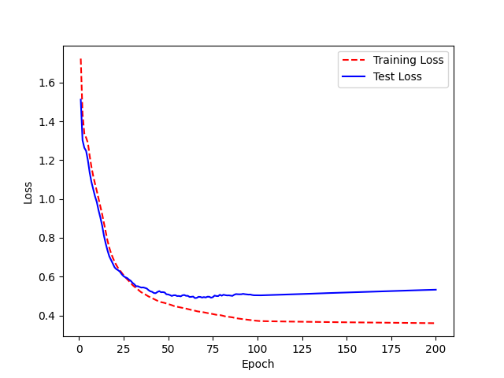
Model Name: LJ_200_2.0.h5 | WER: 0.88 | Epoch | WER
 |  | 0 | 1.6013982518
 |  | 1 | 3.4592353235
 |  | 2 | 3.4824317853
 |  | 3 | 2.9437216451
 |  | 4 | 2.1078450052
 |  | 5 | 1.492072246
 |  | 6 | 1.4654211238
 |  | 7 | 1.3112096253
 |  | 8 | 1.2120870694
 |  | 9 | 1.1891113841
 |  | 10 | 1.2583127853
 |  | 11 | 1.361267885
 |  | 12 | 1.3362649277
 |  | 13 | 1.2055035568
 |  | 14 | 1.129780524
 |  | 15 | 1.1215721456
 |  | 16 | 1.1247847402
 |  | 17 | 1.1057083894
 |  | 18 | 1.0166939712
 |  | 19 | 1.0099159451
 |  | 20 | 0.96243808356
 |  | 21 | 0.9784926885
 |  | 22 | 1.0571383419
 |  | 23 | 1.029026078
 |  | 24 | 1.0571469675
 |  | 25 | 0.99359069519
 |  | 26 | 1.0392048266
 |  | 27 | 1.0149460506
 |  | 28 | 0.9772029592
 |  | 29 | 0.97649079991
 |  | 30 | 0.9802172852
 |  | 31 | 1.0375018412
 |  | 32 | 1.034315342
 |  | 33 | 1.0049848498
 |  | 34 | 0.97888444089
 |  | 35 | 0.96831440682
 |  | 36 | 0.92910301193
 |  | 37 | 0.91587776113
 |  | 38 | 0.87108913075
 |  | 39 | 0.87018117996
 |  | 40 | 0.88247781446
 |  | 41 | 0.88971203855
 |  | 42 | 0.877966433
 |  | 43 | 0.84538630446
 |  | 44 | 0.86927354185
 |  | 45 | 0.8678218301
 |  | 46 | 0.86085108324
 |  | 47 | 0.86974643607
 |  | 48 | 0.85837176722
 |  | 49 | 0.81044932245
 |  | 50 | 0.83998313367
 |  | 51 | 0.83641277571
 |  | 52 | 0.85626436067
 |  | 53 | 0.88075227562
 |  | 54 | 0.86133889986
 |  | 55 | 0.97285411165
 |  | 56 | 0.88894364462
 |  | 57 | 0.85335794962
 |  | 58 | 0.83482091149
 |  | 59 | 0.80067540513
 |  | 60 | 0.83369223491
 |  | 61 | 0.86967841074
 |  | 62 | 0.87308677385
 |  | 63 | 0.87003526688
 |  | 64 | 0.87979365017
 |  | 65 | 0.87061586945
 |  | 66 | 0.81753593277
 |  | 67 | 0.83066921714
 |  | 68 | 0.83985397899
 |  | 69 | 0.81711728584
 |  | 70 | 0.84395702484
 |  | 71 | 0.83267019269
 |  | 72 | 0.84447498804
 |  | 73 | 0.82836412012
 |  | 74 | 0.79758895397
 |  | 75 | 0.84185174537
 |  | 76 | 0.89322057502
 |  | 77 | 0.85678287046
 |  | 78 | 0.84597979516
 |  | 79 | 0.87118999949
 |  | 80 | 0.8288766997
 |  | 81 | 0.87690087664
 |  | 82 | 0.87995925023
 |  | 83 | 0.86721905301
 |  | 84 | 0.86109605193
 |  | 85 | 0.85897282126
 |  | 86 | 0.84517678666
 |  | 87 | 0.79197991163
 |  | 88 | 0.81139629286
 |  | 89 | 0.8088803932
 |  | 90 | 0.85383219992
 |  | 91 | 0.83924653614
 |  | 92 | 0.81109944233
 |  | 93 | 0.85663164063
 |  | 94 | 0.83395838163
 |  | 95 | 0.82922603268
 |  | 96 | 0.83126150477
 |  | 97 | 0.8317785138
 |  | 98 | 0.83473508457
 |  | 99 | 0.81766146815
 |  | 100 | 0.8558735749
 |  | 101 | 0.84436452327
 |  | 102 | 0.84179677851
 |  | 103 | 0.84424119174
 |  | 104 | 0.84104061627
 |  | 105 | 0.84845692482
 |  | 106 | 0.85127413365
 |  | 107 | 0.84956334444
 |  | 108 | 0.86570693628
 |  | 109 | 0.84897054013
 |  | 110 | 0.85037166248
 |  | 111 | 0.8483925719
 |  | 112 | 0.86395098918
 |  | 113 | 0.85787139169
 |  | 114 | 0.85650590038
 |  | 115 | 0.85892122402
 |  | 116 | 0.85316804521
 |  | 117 | 0.84722370831
 |  | 118 | 0.84601718159
 |  | 119 | 0.84450619258
 |  | 120 | 0.81781050285
 |  | 121 | 0.84194805253
 |  | 122 | 0.81497625176
 |  | 123 | 0.82098984018
 |  | 124 | 0.81804510376
 |  | 125 | 0.80970423663
 |  | 126 | 0.81565282892
 |  | 127 | 0.80806262417
 |  | 128 | 0.81545928096
 |  | 129 | 0.82224721204
 |  | 130 | 0.80344520807
 |  | 131 | 0.82144258035
 |  | 132 | 0.81889935968
 |  | 133 | 0.80646908527
 |  | 134 | 0.81870145725
 |  | 135 | 0.80168024262
 |  | 136 | 0.79799507275
 |  | 137 | 0.80718916972
 |  | 138 | 0.79649813219
 |  | 139 | 0.81297557082
 |  | 140 | 0.83448271291
 |  | 141 | 0.82615321035
 |  | 142 | 0.81393884094
 |  | 143 | 0.81954935552
 |  | 144 | 0.82587818294
 |  | 145 | 0.81912151445
 |  | 146 | 0.82219396283
 |  | 147 | 0.821835207
 |  | 148 | 0.83170732776
 |  | 149 | 0.82518601388
 |  | 150 | 0.82334192048
 |  | 151 | 0.8296761768
 |  | 152 | 0.82153674649
 |  | 153 | 0.82952151847
 |  | 154 | 0.83659981739
 |  | 155 | 0.83039615097
 |  | 156 | 0.83035795132
 |  | 157 | 0.84579354373
 |  | 158 | 0.8465566054
 |  | 159 | 0.8464303979
 |  | 160 | 0.85999047961
 |  | 161 | 0.85129533361
 |  | 162 | 0.84426694533
 |  | 163 | 0.85217894283
 |  | 164 | 0.84988420228
 |  | 165 | 0.84338494075
 |  | 166 | 0.84889559857
 |  | 167 | 0.84389123691
 |  | 168 | 0.84654480172
 |  | 169 | 0.84963544176
 |  | 170 | 0.84870623517
 |  | 171 | 0.84041877188
 |  | 172 | 0.85031270079
 |  | 173 | 0.83711402447
 |  | 174 | 0.84980784107
 |  | 175 | 0.84140894829
 |  | 176 | 0.84392163802
 |  | 177 | 0.84367215165
 |  | 178 | 0.84524906206
 |  | 179 | 0.84218793048
 |  | 180 | 0.84208690719
 |  | 181 | 0.83219395088
 |  | 182 | 0.84302482064
 |  | 183 | 0.83814925011
 |  | 184 | 0.83629006989
 |  | 185 | 0.84022929833
 |  | 186 | 0.84793503724
 |  | 187 | 0.86043045888
 |  | 188 | 0.85429890927
 |  | 189 | 0.85781847998
 |  | 190 | 0.86427920675
 |  | 191 | 0.85630937616
 |  | 192 | 0.86136727493
 |  | 193 | 0.86167566363
 |  | 194 | 0.85730778852
 |  | 195 | 0.85913428751
 |  | 196 | 0.85358146027
 |  | 197 | 0.84501812506
 |  | 198 | 0.85924733449
 |  | 199 | 0.86171015788
 |  | <__main__.DisplayOutputs object at 0x7fbc5ca5bcd0> | 0.88722201717
 |  | <__main__.DisplayOutputs object at 0x7fbc5ca5bcd0> | 0.89313283391
 |  | <__main__.DisplayOutputs object at 0x7fbc5ca5bcd0> | 0.98144028885
 |  | <__main__.DisplayOutputs object at 0x7fbc5ca5bcd0> | 0.9437687862
 |  | <__main__.DisplayOutputs object at 0x7fbc5ca5bcd0> | 0.8781702886
 |  | <__main__.DisplayOutputs object at 0x7fbc5ca5bcd0> | 0.90468547627
 |  | <__main__.DisplayOutputs object at 0x7fbc5ca5bcd0> | 0.91188996894
 |  | <__main__.DisplayOutputs object at 0x7fbc5ca5bcd0> | 0.94835947893
 |  | <__main__.DisplayOutputs object at 0x7fbc5ca5bcd0> | 0.91267385246
 |  | <__main__.DisplayOutputs object at 0x7fbc5ca5bcd0> | 0.93895393415
 |  | <__main__.DisplayOutputs object at 0x7fbc5ca5bcd0> | 0.93530579028
 |  | <__main__.DisplayOutputs object at 0x7fbc5ca5bcd0> | 0.95588875651
 |  | <__main__.DisplayOutputs object at 0x7fbc5ca5bcd0> | 0.92359047275
 |  | <__main__.DisplayOutputs object at 0x7fbc5ca5bcd0> | 0.90025955912
 |  | <__main__.DisplayOutputs object at 0x7fbc5ca5bcd0> | 0.94573257482
 |  | <__main__.DisplayOutputs object at 0x7fbc5ca5bcd0> | 0.89826956779
 |  | <__main__.DisplayOutputs object at 0x7fbc5ca5bcd0> | 0.95860970567
 |  | <__main__.DisplayOutputs object at 0x7fbc5ca5bcd0> | 0.9615924038
 |  | <__main__.DisplayOutputs object at 0x7fbc5ca5bcd0> | 1.0282874626
 |  | <__main__.DisplayOutputs object at 0x7fbc5ca5bcd0> | 0.96867243309
 |  | <__main__.DisplayOutputs object at 0x7fbc5ca5bcd0> | 0.95264589857
 |  | <__main__.DisplayOutputs object at 0x7fbc5ca5bcd0> | 0.94320463249
 |  | <__main__.DisplayOutputs object at 0x7fbc5ca5bcd0> | 0.90055953948
 |  | <__main__.DisplayOutputs object at 0x7fbc5ca5bcd0> | 0.91064839569
 |  | <__main__.DisplayOutputs object at 0x7fbc5ca5bcd0> | 0.87050487017
 |  | <__main__.DisplayOutputs object at 0x7fbc5ca5bcd0> | 0.89553918255
 |  | <__main__.DisplayOutputs object at 0x7fbc5ca5bcd0> | 0.92146398963
 |  | <__main__.DisplayOutputs object at 0x7fbc5ca5bcd0> | 0.9320272957
 |  | <__main__.DisplayOutputs object at 0x7fbc5ca5bcd0> | 0.92432852487
 |  | <__main__.DisplayOutputs object at 0x7fbc5ca5bcd0> | 0.90574990812
 |  | <__main__.DisplayOutputs object at 0x7fbc5ca5bcd0> | 0.90371325215
 |  | <__main__.DisplayOutputs object at 0x7fbc5ca5bcd0> | 0.94030444886
 |  | <__main__.DisplayOutputs object at 0x7fbc5ca5bcd0> | 0.97518541067
 |  | <__main__.DisplayOutputs object at 0x7fbc5ca5bcd0> | 0.93187159923
 |  | <__main__.DisplayOutputs object at 0x7fbc5ca5bcd0> | 0.928660784
 |  | <__main__.DisplayOutputs object at 0x7fbc5ca5bcd0> | 0.90136079638
 |  | <__main__.DisplayOutputs object at 0x7fbc5ca5bcd0> | 0.9451075684
 |  | <__main__.DisplayOutputs object at 0x7fbc5ca5bcd0> | 0.94200115844
 |  | <__main__.DisplayOutputs object at 0x7fbc5ca5bcd0> | 0.97115458296
 |  | <__main__.DisplayOutputs object at 0x7fbc5ca5bcd0> | 0.95396517717
 |  | <__main__.DisplayOutputs object at 0x7fbc5ca5bcd0> | 0.93991415266

